레이저
견 적 서

바디텍메드 |  | 귀하
전화 :
팩스 :
담당 :

아래와 같이 견적합니다.

견 적 합 계 : | ₩286,000
견 적 일 자 : | 2017-01-03
결 재 조 건 :

품 명 | 규 격 | 수 량 | 단 가 | 금 액 | 세 액 | 합 계 액

레이저프린터 | 캐논 LBP6303dn | 1 | 260,000 | 260,000 | 26,000 | 286,000
 |  |  |  | - | - | -
 | 흑백레이저 |  |  | - | - | -
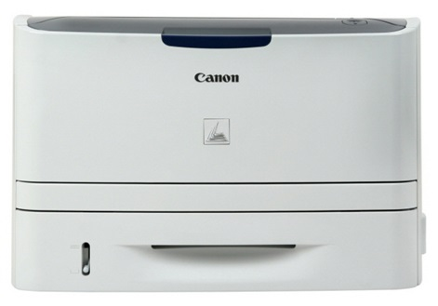
 | 해상도 2400 x 600dpi |  |  | - | - | -
 | 흑백인쇄속도 30ppm |  |  | - | - | -
 | 기본 메모리 16MB |  |  | - | - | -
 | 네트워크, 양면 인쇄 |  |  | - | - | -
 |  |  |  | - | - | -
 |  |  |  | - | - | -
 |  |  |  | - | - | -
 |  |  |  | - | - | -
 |  |  |  | - | - | -
 |  |  |  | - | - | -
 |  |  |  | - | - | -
 |  |  |  | - | - | -
 |  |  |  | - | - | -
 |  |  |  | - | - | -
 | 토너 / CRG 319(2,100매) 96,000원 |  |  | - | - | -
 |  |  |  | - | - | -

* 결제계좌 : 신한 110-138-600484 씨-넷 |  |  | 합 계 | 260,000 | 26,000 | 286,000
* 견적담당 : | 조규장(010-2910-7760)
* REMARK

